Hoja1
Cantidad | Unidad | Descripción del Bien | Marca | Modelo | Material Bien | Color | Serie | Foto Número de serie
1 | Pieza | Monitor LED / 21.5" | Acteck | 933858 | Plástico | Negro | 1208259338583216 | 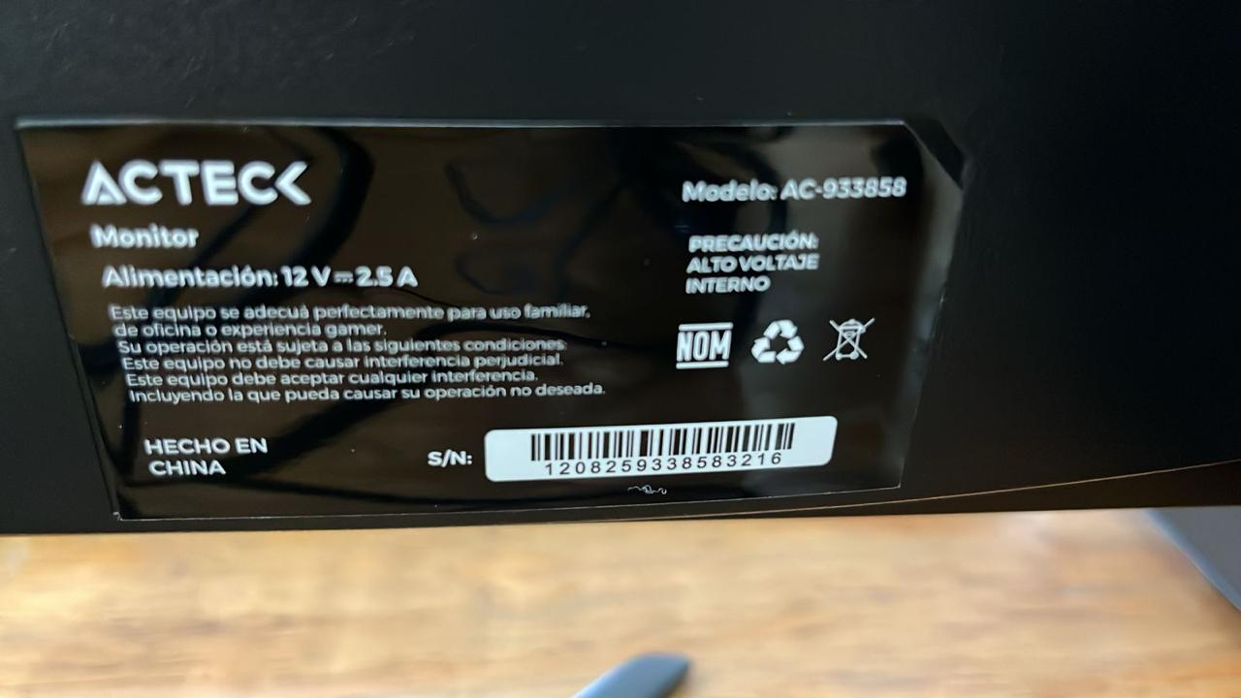
1 | Pieza | Monitor LED / 21.5" | Acteck | 933859 | Plástico | Negro | 1208259338583018 | 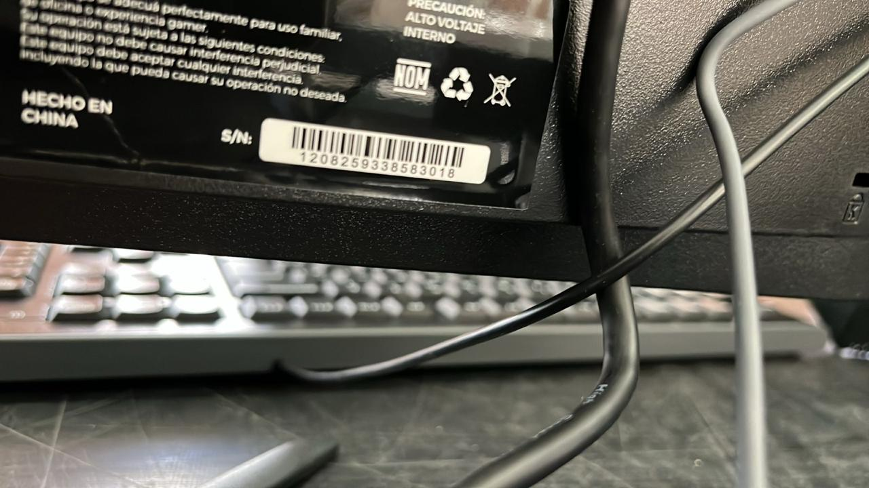
1 | Pieza | Monitor LED / 21.5" | Acteck | 933860 | Plástico | Negro | 1208259338583234 | 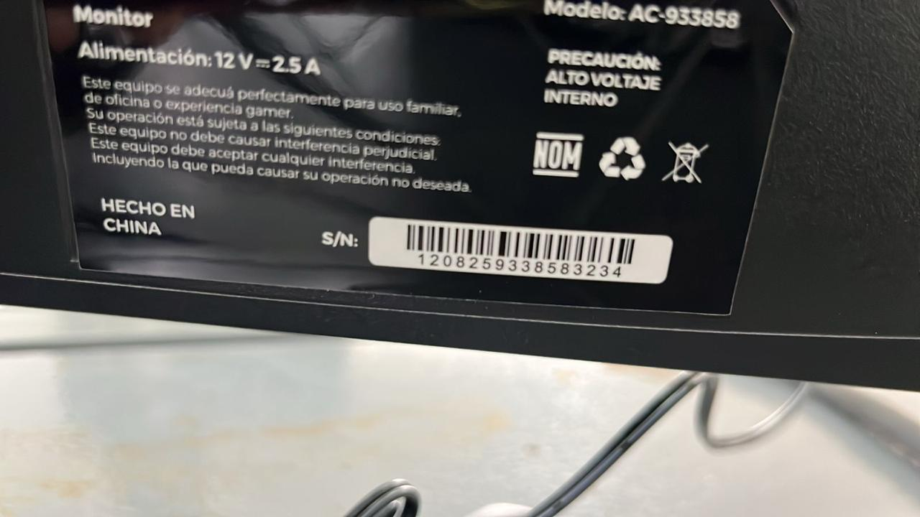
1 | Pieza | Monitor LED / 21.5" | Acteck | 933861 | Plástico | Negro | 1208259338583217 | 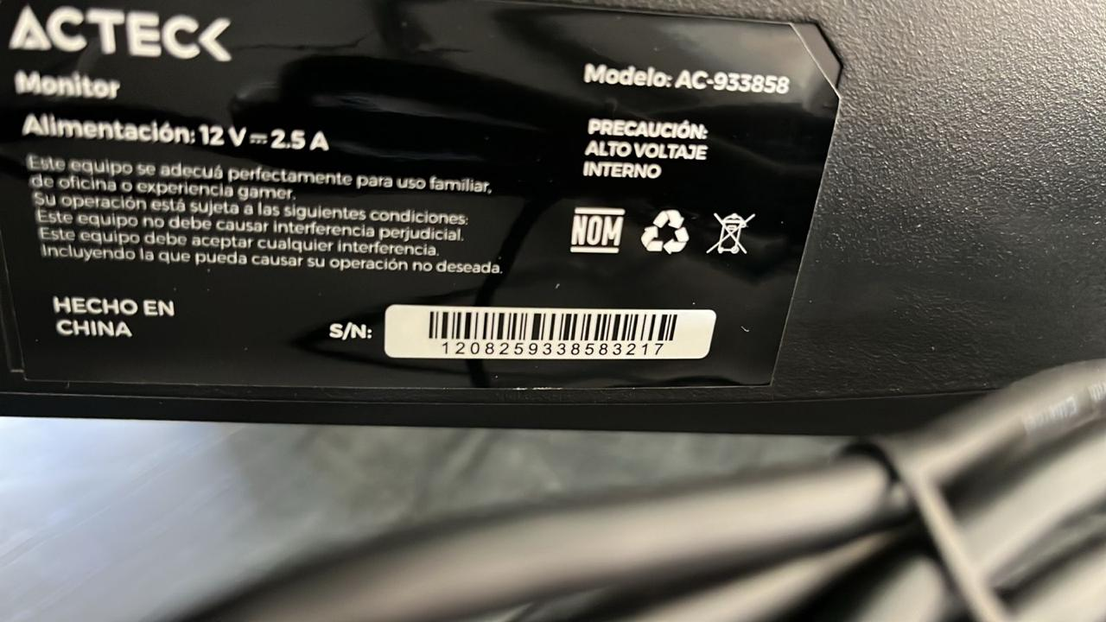
1 | Pieza | Monitor LED / 21.5" | Acteck | 933862 | Plástico | Negro | 1208259338583235 | 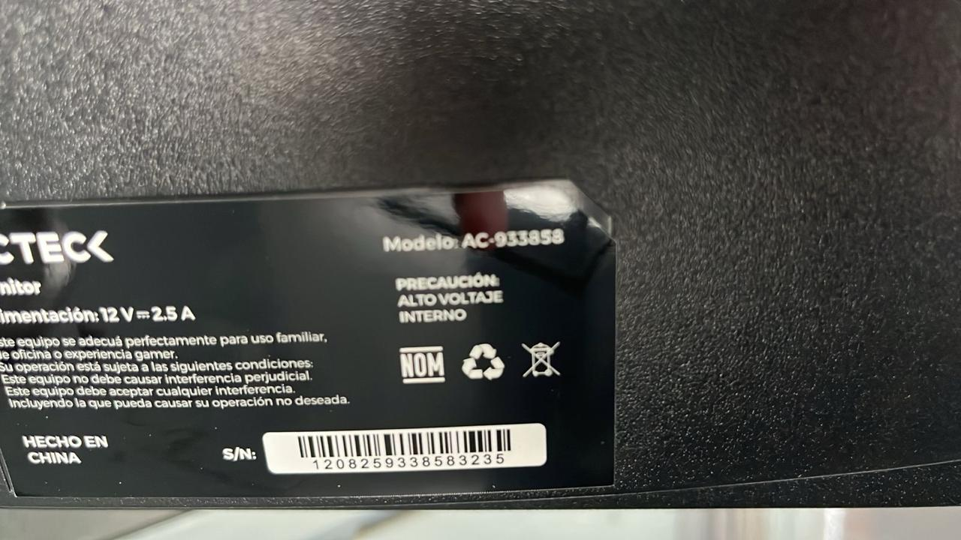
1 | Pieza | Monitor LED / 21.5" | Acteck | 933863 | Plástico | Negro | 1208259338583006 | 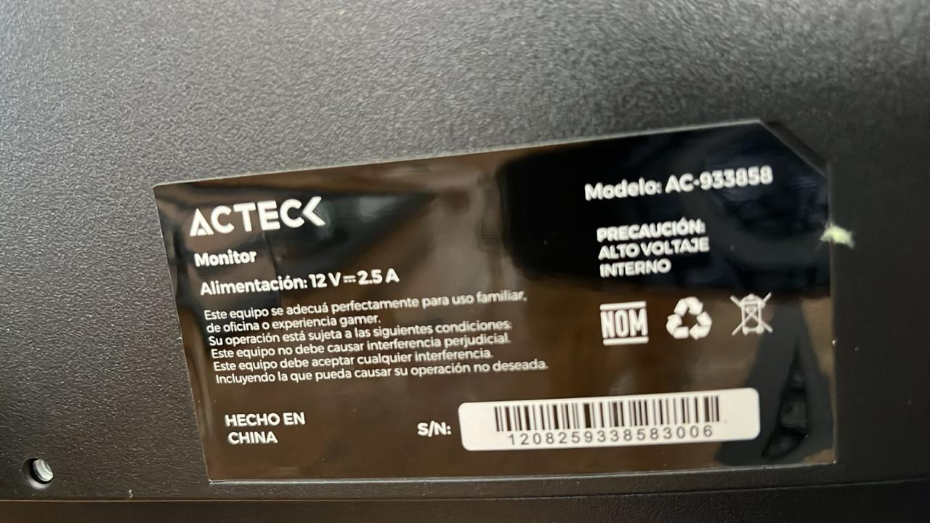
1 | Pieza | Equipo de cómputo con Procesador AMD RYZEN 7 5700 / 4.6 GHZ 16 GB RAM DDR4 SSD M.2 Nvme 512GB | Ensamblada | Basada en Tarjeta Madre Asus PRIME-B550M-A-AC | Metal | Negro | 250352442500390 | 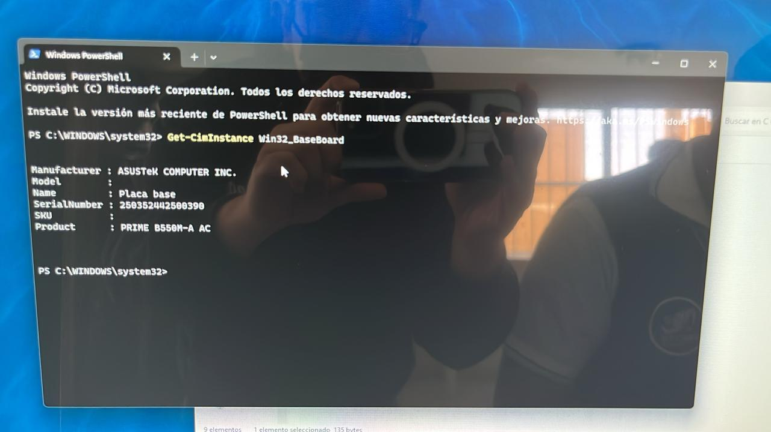
1 | Pieza | Equipo de cómputo con Procesador AMD RYZEN 7 5700 / 4.6 GHZ 16 GB RAM DDR4 SSD M.2 Nvme 512GB | Ensamblada | Basada en Tarjeta Madre Asus PRIME-B550M-A-AC | Metal | Negro | 250352442500217 | 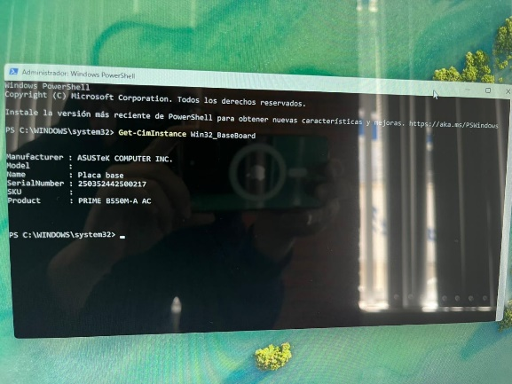
1 | Pieza | Equipo de cómputo con Procesador AMD RYZEN 7 5700 / 4.6 GHZ 16 GB RAM DDR4 SSD M.2 Nvme 512GB | Ensamblada | Basada en Tarjeta Madre Asus PRIME-B550M-A-AC | Metal | Negro | 250352442500464 | 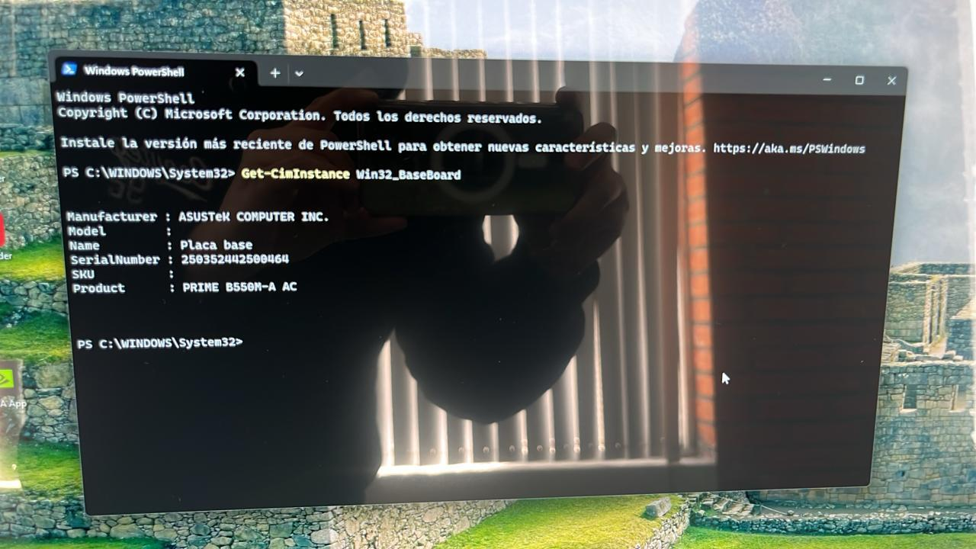
1 | Pieza | Equipo de cómputo con Procesador AMD RYZEN 7 5700 / 4.6 GHZ 16 GB RAM DDR4 SSD M.2 Nvme 512GB | Ensamblada | Basada en Tarjeta Madre Asus PRIME-B550M-A-AC | Metal | Negro | 250352442500272 | 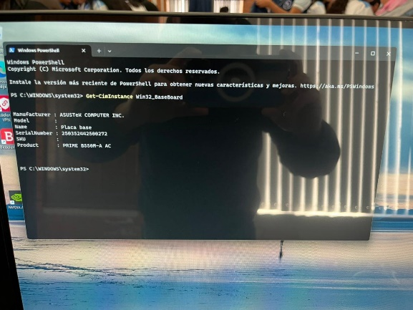
1 | Pieza | Equipo de cómputo con Procesador AMD RYZEN 7 5700 / 4.6 GHZ 16 GB RAM DDR4 SSD M.2 Nvme 512GB | Ensamblada | Basada en Tarjeta Madre Asus PRIME-B550M-A-AC | Metal | Negro | 250352442500255 | 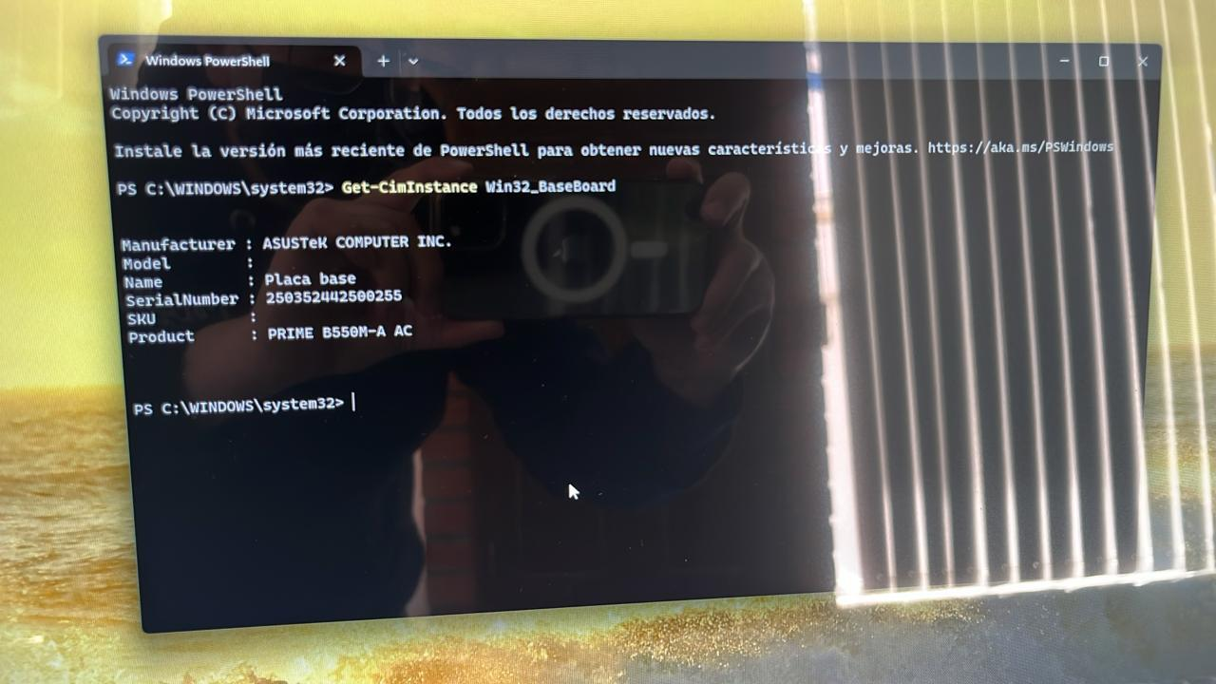
1 | Pieza | Equipo de cómputo con Procesador AMD RYZEN 7 5700 / 4.6 GHZ 16 GB RAM DDR4 SSD M.2 Nvme 512GB | Ensamblada | Basada en Tarjeta Madre Asus PRIME-B550M-A-AC | Metal | Negro | 250352442500092 | 